Sheet1
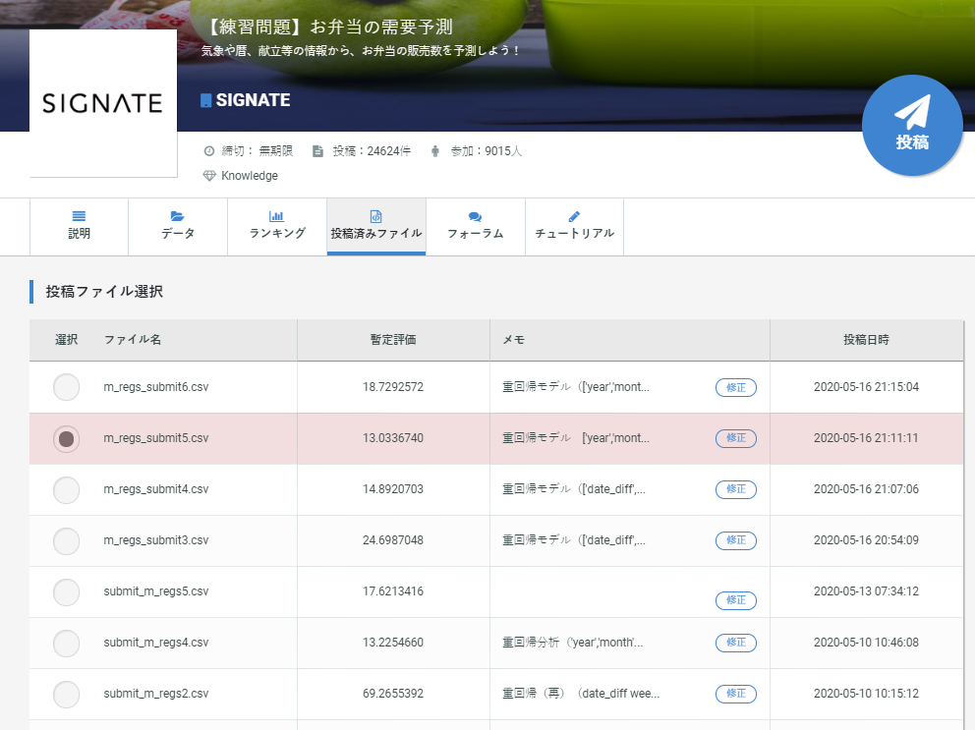
① | 売上の日別のトレンド
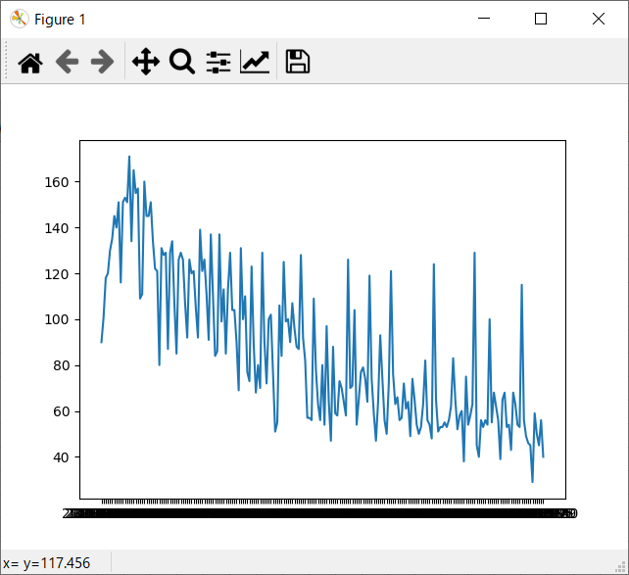

② | 基本統計量
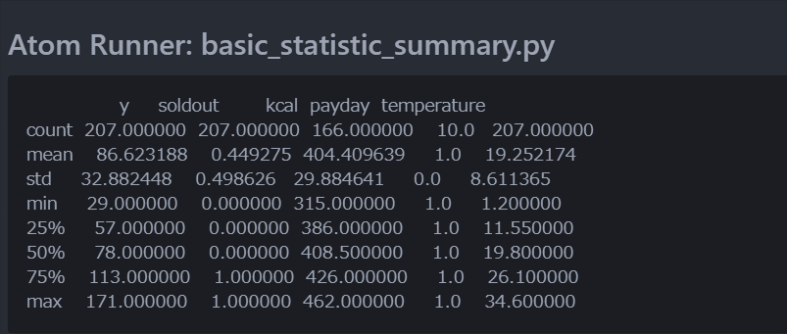

③ | multi-collinearity（多重共線性）：元の訓練データの目的変数以外のすべての項目に対する確認
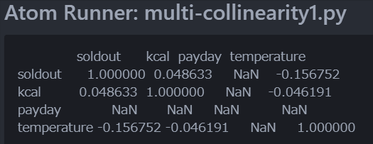

④ | multi-collinearity（多重共線性）：説明変数候補で確認

⑤ | 今日のSignate投稿結果

